Yasemin
 | YASEMİN

 |  |  |  | Toplam Yatırım |  |  |  | Satış |  | NET TL
 | 2024-03-22 |  |  |  |  |  |  |  |  | -126.85
 | 2023-12-13
 | 100.00 |  | Toplam | 6,960.29 |  |  |  | 6,960.29 |  | -126.85 | -%6.26
 | -1.27 |  | Mevcut | 5,997.08 |  |  |  | 5,304.56 |  | -692.52 | -%11.55 | -%11 | -%6
 |  |  | Satılan | 770.44 |  |  |  | 1,338.92 |  | 565.67 | %73.42 |  | %22

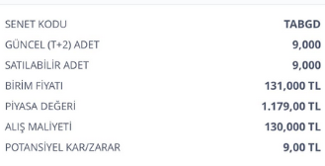
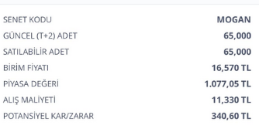
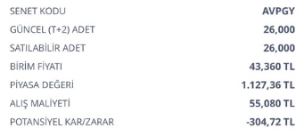
 | ALIŞ | ALIŞ | ALIŞ | ALIŞ | SATIŞ | SATIŞ | SATIŞ | SATIŞ | FARK | FARK | GÜN | GÜN | AY
Açıklama | tarih | adet | birim fiyat | Tutar | Tarih2 | Miktar | Fiyat | Tutar3 | Miktar3 | Tutar2 | Mktr | % | %

Mevcut |  |  |  |  |  |  |  |  |  |  |  |  | Mevcut | -692.52

AVPGY Halka Arz | 2023-12-13 | 26.00 | 55.08 | 1,432.08 | 2024-03-22 | 26.00 | 44 | 1,144.00 | -11.08 | -288.08 | 100 | -%20 | -%6
TABGD | 2023-12-13 | 9.00 | 130 | 1,170.00 | 2024-03-22 | 9.00 | 126.000000 | 1,134.00 | -4.00 | -36.00 | 100 | -%3 | -%1
TTE Fon | 2024-02-22 | 3500.00 | 0.97 | 3,395.00 | 2024-03-22 | 3500.00 | 0.864732 | 3,026.56 | -0.11 | -368.44 | 29 | -%11 | -%11 | -692.52

 |  |  |  |  |  |  |  |  |  |  |  | Satılan | NET | 565.67

Satılan

MOGAN halkaarz | 2024-02-28 | 68.00 | 11.33 | 770.44 | 2024-03-19 | 68.00 | 19.690000 | 1,338.92 | 8.36 | 568.48 | 20 | %74 | %111
MOGAN komisyon |  |  |  |  |  |  |  |  |  | -2.81
 |  |  |  |  |  |  |  |  |  |  |  |  |  | 565.67

